Лист1
нарисовать двудольный граф А(3,4) с 5 рёбрами | JUNIOR |  |  |  |  |  |  |  | MIDDLE |  |  | SENIOR
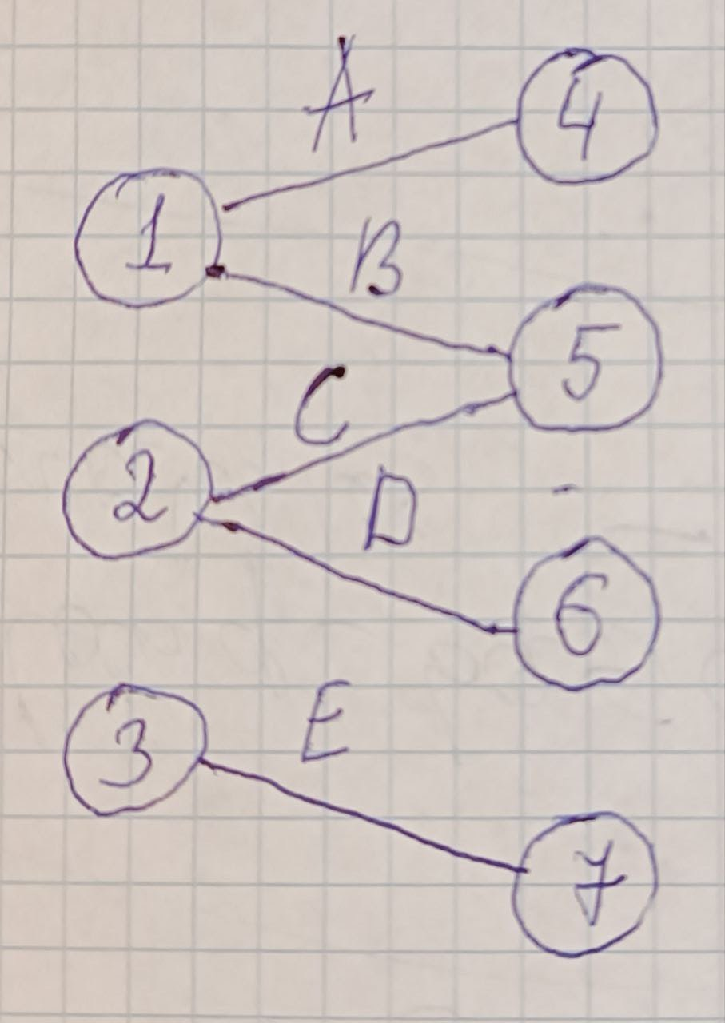
 |  |  |  |  |  |  |  |  | - Перечень рёбер |  |  | - Cтруктура с оглавлением
 | - Перечисление множеств |  |  |  |  |  |  |  |  | Begin | End | 1 | 2 | 3 | 4 | 5 | 6 | 7
 | V = { 1, 2, 3, 4, 5, 6, 7 } |  |  |  |  |  |  |  | A | 1 | 4 | 0 | 2 | 4 | 5 | 6 | 8 | 9
 | E = { 1-4, 1-5, 2-5, 2-6, 3-7 } |  |  |  |  |  |  |  |  | 4 | 1
 |  |  |  |  |  |  |  |  | B | 1 | 5 | 0 | 1 | 2 | 3 | 4 | 5 | 6 | 7 | 8 | 9
 | - Матрица смежности |  |  |  |  |  |  |  |  | 5 | 1 | 4 | 5 | 5 | 6 | 7 | 1 | 1 | 2 | 2 | 3
 |  | 1 | 2 | 3 | 4 | 5 | 6 | 7 | C | 2 | 5
 | 1 | 0 | 0 | 0 | 1 | 1 | 0 | 0 |  | 5 | 2 | - Cписок вершин и список рёбер
 | 2 | 0 | 0 | 0 | 0 | 1 | 1 | 0 | D | 2 | 6 | 1 | 2 | 3 | 4 | 5 | 6 | 7
 | 3 | 0 | 0 | 0 | 0 | 0 | 0 | 1 |  | 6 | 2 | A: 4 | C: 5 | E: 7 | A: 1 | B: 1 | D: 2 | E: 3
 | 4 | 1 | 0 | 0 | 0 | 0 | 0 | 0 | E | 3 | 7 | B: 5 | D: 6 |  |  | C: 2
 | 5 | 1 | 1 | 0 | 0 | 0 | 0 | 0 |  | 7 | 3
 | 6 | 0 | 1 | 0 | 0 | 0 | 0 | 0
 | 7 | 0 | 0 | 1 | 0 | 0 | 0 | 0 | - Вектор смежности
 |  |  |  |  |  |  |  |  |  | Max
 | - Матрица инцидентности |  |  |  |  |  |  |  | 1 | 4 | 5
 |  | A | B | C | D | E |  |  | 2 | 5 | 6
 | 1 | 1 | 1 | 0 | 0 | 0 |  |  | 3 | 7 | 0
 | 2 | 0 | 0 | 1 | 1 | 0 |  |  | 4 | 1 | 0
 | 3 | 0 | 0 | 0 | 0 | 1 |  |  | 5 | 1 | 2
 | 4 | 1 | 0 | 0 | 0 | 0 |  |  | 6 | 2 | 0
 | 5 | 0 | 1 | 1 | 0 | 0 |  |  | 7 | 3 | 0
 | 6 | 0 | 0 | 0 | 1 | 0
 | 7 | 0 | 0 | 0 | 0 | 1 |  |  | - Массив смежности
 |  |  |  |  |  |  |  |  |  | Max
 |  |  |  |  |  |  |  |  | 1 | 4 | 5
 |  |  |  |  |  |  |  |  | 2 | 5 | 6
 |  |  |  |  |  |  |  |  | 3 | 7
 |  |  |  |  |  |  |  |  | 4 | 1
 |  |  |  |  |  |  |  |  | 5 | 1 | 2
 |  |  |  |  |  |  |  |  | 6 | 2
 |  |  |  |  |  |  |  |  | 7 | 3

 |  |  |  |  |  |  |  |  | - Списки смежности
 |  |  |  |  |  |  |  |  |  | Max
 |  |  |  |  |  |  |  |  | 1 | 4 -> | 5
 |  |  |  |  |  |  |  |  | 2 | 5 -> | 6
 |  |  |  |  |  |  |  |  | 3 | 7
 |  |  |  |  |  |  |  |  | 4 | 1
 |  |  |  |  |  |  |  |  | 5 | 1 -> | 2
 |  |  |  |  |  |  |  |  | 6 | 2
 |  |  |  |  |  |  |  |  | 7 | 3

